Laptop
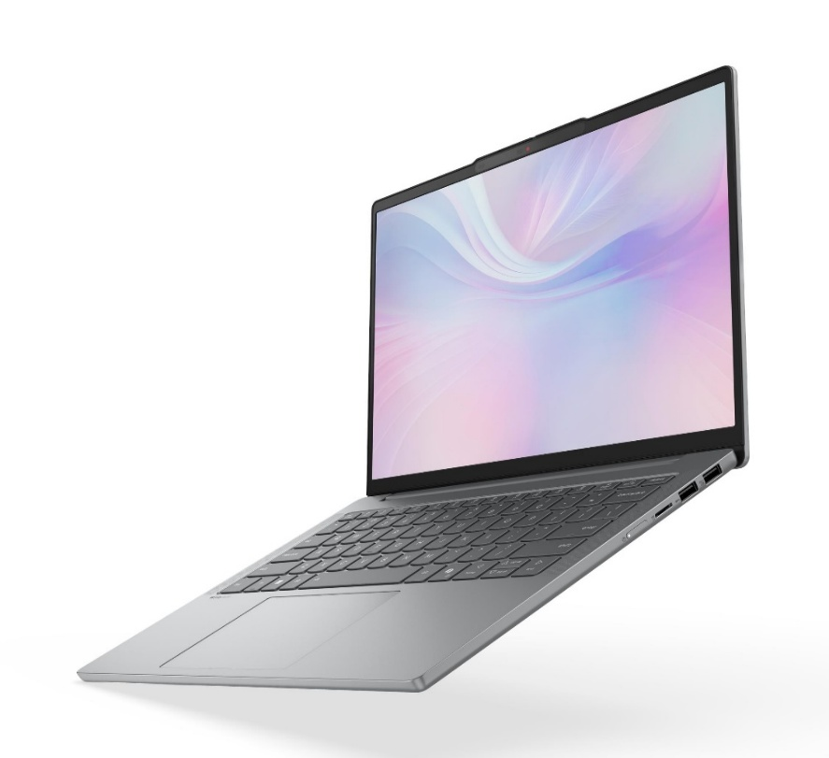
 |  | Ár
Modell | lenovo ideapad slim 5 14arp10 | € 645.34
Specifikációk (link): | https://psref.lenovo.com/Product/IdeaPad/IdeaPad_Slim_5_14ARP10

Processzor | AMD Ryzen™ 7 7735HS
RAM | 32GB DDR5
Integralt videokártya | AMD Radeon™ 680M

